CU_001
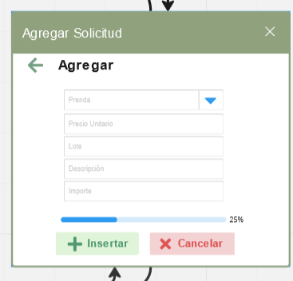 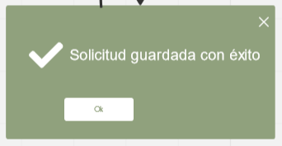 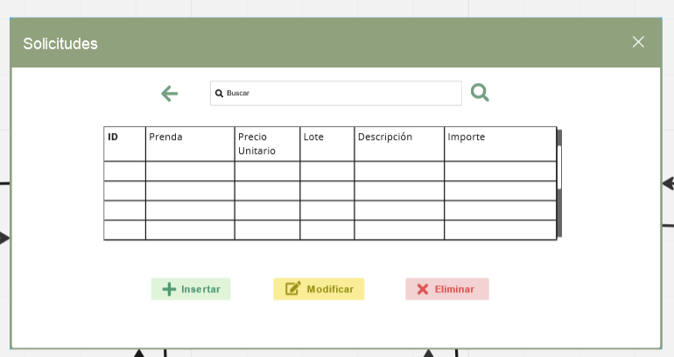
Integrantes:
Alan Salgado Salas
Brian Menéndez López
Francisco Xavier Nieto Orozco
Angel David Zavala Rodríguez
ID Requerimiento | CU_001 | Nombre | Agregar registros de peticiones
Descripción | Se agregara una nueva peticion a la base de datos para ser revisada
Actores | Cliente, Sistema, Empleado.
Precondiciones | Especificar caracteristicas y/o detalles de las prendas a solicitar.
Postcondiciones | Mensaje de confirmacion de que el pedido fue aceptado o rechazado por el empleado.
Flujo principal
Paso | Actor | Acción
1 | Cliente | Ingresara al sistema
2 | Cliente | Enviara la solicitud con la informacion requerida a traves del sistema
3 | Sistema | Procesara y enviara la información al taller
4 | Empleado | Aceptara o rechazara la peticion
5 | Sistema | Notificara al cliente del estado de la solicitud
6 | Sistema | Almacenara la informacion en la base de datos
Flujos alternativos y excepciones
Paso | Descripción
1A | No se pudo ingresar al sistema correctamente
2A | Información de la peticion esta incompleta
2B | Se le pide al cliente que llene los datos nuevamente para poder realizar la peticion
3A | La información no fue recibida
3B | Llenar nuevamente los datos para la peticion
4A | Se rechazo la solicitud y se anula el pedido
6A | No se almaceno la informacion de la peticion correctamente
6B | Llenar nuevamente los datos para la peticion
Reglas de negocio, Notas
El cliente debe especificar cada detalle de la prenda que se solicita (color, talla, diseño, tipo de prenda, material).
Diagrama de caso de uso

Prototipo

CU_002
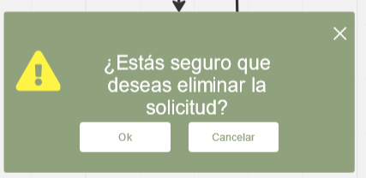
Integrantes:
Alan Salgado Salas
Brian Menéndez López
Francisco Xavier Nieto Orozco
Angel David Zavala Rodríguez
ID Requerimiento | CU_002 | Nombre | Eliminar registros de peticiones
Descripción | Se eliminaran registros de las peticiones si es necesario (peticiones no aceptadas o peticiones canceladas)
Actores | Sistema, Empleado.
Precondiciones | La peticion debe seguir en la base de datos para poder ser eliminada
Postcondiciones | Mensaje de confirmacion de que se elimino exitosamente.
Flujo principal
Paso | Actor | Acción
1 | Empleado | Revisara si hay una peticion rechazada o cancelada
2 | Sistema | Eliminara el registro de la base de datos
Flujos alternativos y excepciones
Paso | Descripción
1A | No se encontro el registro indicado para la eliminacion
2A | No se elimino correctamente el registro de la peticion
Reglas de negocio, Notas
El registro de la peticion debe ser existente para poder eliminar correctamente de lo contrario no se puede eliminar un registro inexistente
Diagrama de caso de uso

Prototipo

CU_003
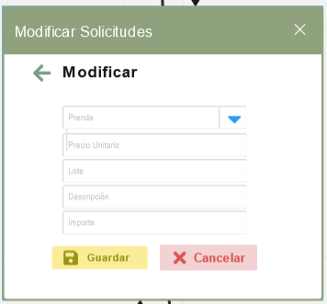 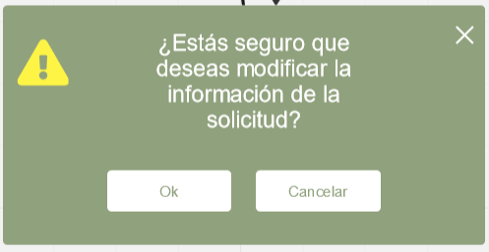
Integrantes:
Alan Salgado Salas
Brian Menéndez López
Francisco Xavier Nieto Orozco
Angel David Zavala Rodríguez
ID Requerimiento | CU_003 | Nombre | Modificar regristros de peticiones
Descripción | Se podra modificar la peticion en caso de un error de escritura
Actores | Cliente, Sistema, Empleado.
Precondiciones | El cliente debe mencionar el cambio antes de la elaboracion de las prendas
Postcondiciones | Mensaje de confirmacion de que se modifico el registro con exito
Flujo principal
Paso | Actor | Acción
1 | Cliente | Ingresara al sistema
2 | Cliente | Mandara la modificacion al empleado
3 | Empleado | Revisara la modificacion y hara el cambio
4 | Sistema | Modificara el registro en la base de datos
5 | Sistema | Notificara al cliente del estado de la solicitud
6 | Sistema | Almacenara la nueva informacion en la base de datos
Flujos alternativos y excepciones
Paso | Descripción
1A | No se pudo ingresar al sistema
2A | Se le pide al cliente que llene los datos nuevamente
2B | El cliente debe especificar las modificaciones de la prenda a tiempo de lo contrario se continuara con el antiguo diseño
2C | No se haran las modificaciones una vez iniciada la elaboracion de la prenda
3A | No se acepto la modificacion, se quedara la prenda sin modificaciones
6A | No se modifico correctamente la informacio

Reglas de negocio, Notas
El cliente debe especificar cada detalle de la prenda que se solicita de lo contrario se continuara con el diseño anterior.
Diagrama de caso de uso

Prototipo

CU_011
Integrantes:
Alan Salgado Salas
Brian Menéndez López
Francisco Xavier Nieto Orozco
Angel David Zavala Rodríguez
ID Requerimiento | CU_011 | Nombre | Requisitos Minimos
Descripción | El cliente tiene como requisito especificar un lote minimo de 20 prendas y maximo de 500 al igual que el de brindar a detalle lo que desea para la realizacion de la prenda
Actores | Cliente, Sistema, Empleado
Precondiciones | Solo se pueden pedir prendas por lotes
Postcondiciones | Mensaje de confirmacion
Flujo principal
Paso | Actor | Acción
1 | Cliente | Ingresara al sistema
2 | Sistema | Le preguntara al cliente sobre los lotes de prendas que desea (puede indicar de 20 a 500 prendas)
3 | Cliente | Indicara la cantidad de prendas que desea en el sistema (minimo 20 prendas)

Flujos alternativos y excepciones
Paso | Descripción
1A | No se pudo ingresar al sistema
2A | El cliente pidio menos de 20 prendas
2B | Se le hace la observacion para que indique una cantidad mayor a 20 prendas

3A | Hara la solicitud con otra cantidad de prendas que sea valida, minimo 20 y maximo 500

Reglas de negocio, Notas
El cliente debera solicitar un lote de 20 prendas como minimo para que su solicitud sea aceptada por algun empleado
Diagrama de caso de uso

Prototipo

